상품제안서
HUUM 3in1 무선 충전 패드 15W | 상품코드: S00511

 |  |  |  |  |  |  | 02-713-8555 | www.synergygift.co.kr
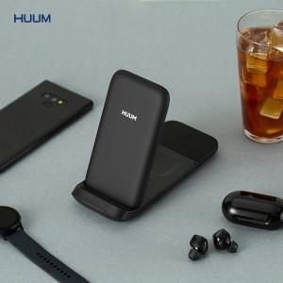

【상세/제작정보】 | 스마트폰, TWS이어폰, 스마트워치 3가지 기기를 동시 충전

【인쇄/포장옵션】 | 레이저 / 포장지포장

【공급단가】 | 수량 | 30~ | 100~ | 500~ | 1,000~ | 2,000~
*VAT별도 | 단가 | 28,350원 | 27,300원 | 26,250원 | 25,200원 | 24,570원

【상품 URL】 | https://www.synergygift.co.kr:443/src/goods_detail.php?gdno=15126

